Antipsicóticos
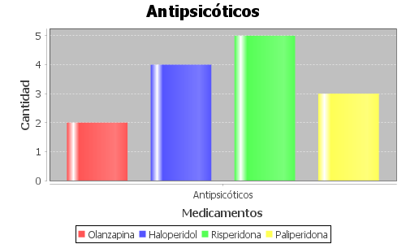
Medicamento | Cantidad de unidades registradas
Olanzapina | 2
Haloperidol | 4
Risperidona | 5
Paliperidona | 3

Estabilizadores de ánimo
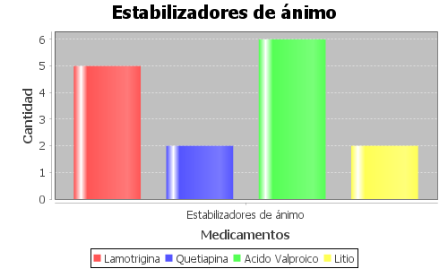
Medicamento | Cantidad de unidades registradas
Lamotrigina | 5
Quetiapina | 2
Acido Valproico | 6
Litio | 2

Antidepresivos
Medicamento | Cantidad de unidades registradas
Sertralina | 24
Escitalopram | 6
Fluoxetina | 3
Desvenlafaxina | 5
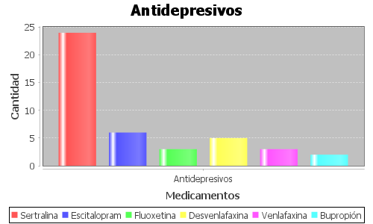
Venlafaxina | 3
Bupropión | 2

Estimulantes
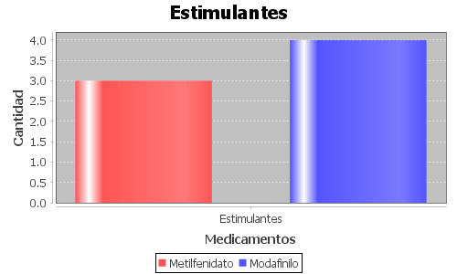
Medicamento | Cantidad de unidades registradas
Metilfenidato | 3
Modafinilo | 4

Sedantes
Medicamento | Cantidad de unidades registradas
Midazolam | 1
Diazepam | 2
Clonazepam | 4
Alprazolam | 2
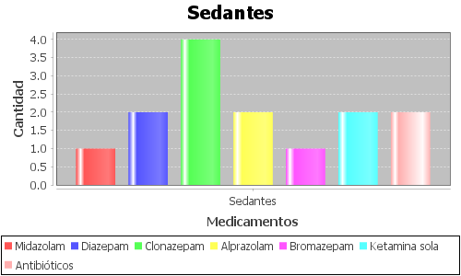
Bromazepam | 1
Ketamina sola | 2
Antibióticos | 2

